REGULARIDAD
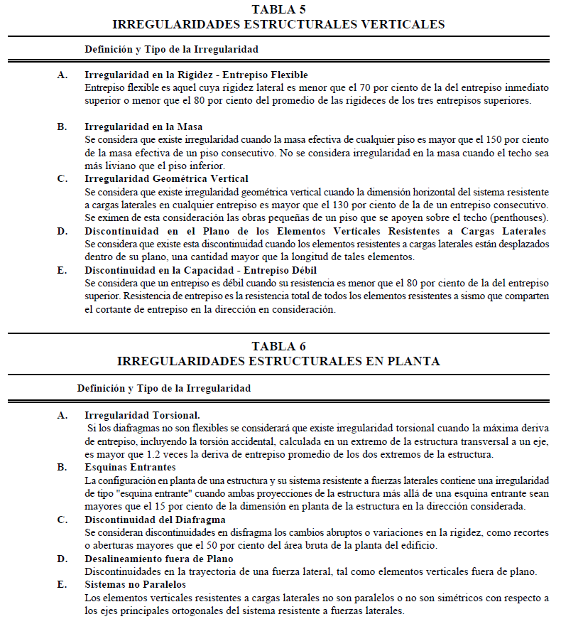

IRREGULARIDADES ESTRUCTURALES VERTICALES

A. | No se presenta | Se trata de una bodega de un solo nivel

B. | No se presenta | Se trata de una bodega de un solo nivel

C. | No se presenta | Se trata de una bodega de un solo nivel

D. | No se presenta | El sistema resistente es a base de columnas.
 |  | Las cuales son continuas

E. | No se presenta | Se trata de una bodega de un solo nivel

IRREGULARIDADES ESTRUCTURALES EN PLANTA

A. | No se presenta | No se tiene un diafragma rigido

B. | No se presenta | No se tienen esquinas entrantes

C. | No se presenta | No se tienen recortes ni aberturas

D. | No se presenta | Existen algunas columnas fuera del plano

E. | No se presenta | Los ejes de columnas son paralelos
 |  | y simetricos a los ejes ortogonales

CARGAS Y SISMO F1
ANALISIS DE CARGAS
PROYECTO: |  | NOSE DOCK H5-H6

CARGA MUERTA

 |  |  |  | CUBIERTA M3D | VOLADO BAHIAS | MUROS
 |  |  |  | W/m2 | W/m2 | W/m2 |  |  |  |  |  |  |  |  |  |  |  |  |  |  |  |  | Concepto | Carga Distribuida
 |  | Concepto |  | kg/m2 | kg/m2 | kg/m2 |  |  |  | CM en M3D |  |  |  |  |  |  |  |  |  |  |  |  |  | kg/m2
 | Panel sándwich GLAMET (Metecno) — panel metálico aislado con poliuretano/poliisocianurato (PUR/PIR) 1.5 in espesor. |  |  | 9.32 |  |  |  |  |  | CM en Volados
 | Instalaciones generales (iluminación datos, etc.) |  |  | 10 |  |  |  |  |  | Cargas de conectores
 | Cubierta tipo SSR KR-18 Acanalado, cal.24. |  |  |  |  | 5.85 |  |  |  | Peso de canalones
 |  |  |  |  |  |  |  |  |  | Peso de equipos puntuales
 |  |  |  |  |  |  |  |  |  | Peso de lamina y largueros en muros
 |  |  |  |  |  |  |  |  |  | Peso Propio |  |  |  |  |  |  |  |  |  |  |  |  | Acabado en techo | 15 | 15
 | Peso total de elementos no estructurales |  |  | 19.32 |  | 5.85 |  |  |  |  |  |  |  |  |  |  |  |  |  |  |  |  | Acabado en piso | 30 | -
 |  |  |  |  |  |  |  |  |  |  |  |  |  |  |  |  |  |  |  |  |  |  | Instalaciones | 5 | 5

ANALISIS DINÁMICO SEGÚN LA NORMA TECNICA DE DISEÑO POR SISMO (EL SALVADOR)

ZONAS SISMICAS
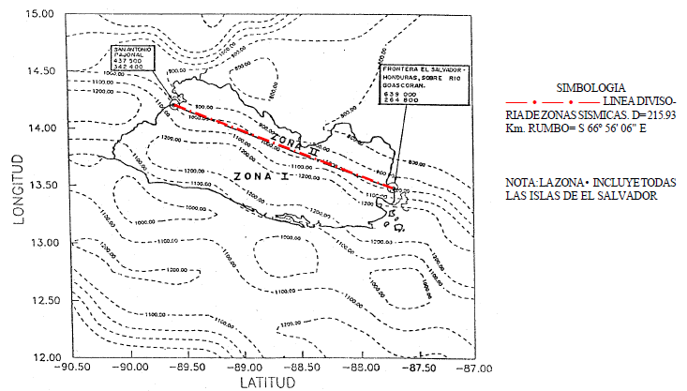

 |  |  |  |  |  |  |  |  |  |  |  | Zona = | 1
 |  |  |  |  |  |  |  |  |  |  |  | A = | 0.4

CARACTERISTICAS DEL SUELO Y COEFICIENTES DE SITIO

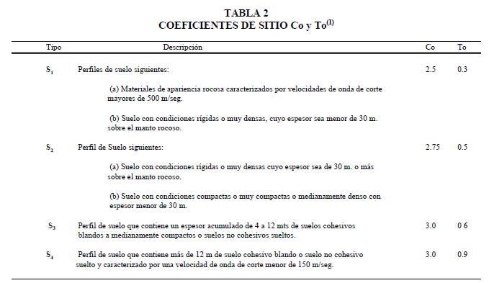

 |  |  |  |  |  |  |  |  |  |  |  | Tipo de Suelo = | S3

 |  |  |  |  |  |  |  |  |  |  |  | Co = | 3

 |  |  |  |  |  |  |  |  |  |  |  | To = | 0.6

CATEGORIA Y FACTOR DE IMPORTANCIA

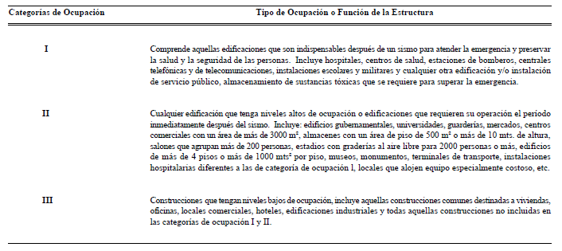

 |  |  |  |  |  |  |  |  |  |  |  |  | Categoria = | III

 |  |  |  |  |  |  |  |  |  |  |  |  | Factor de Importancia I = | 1

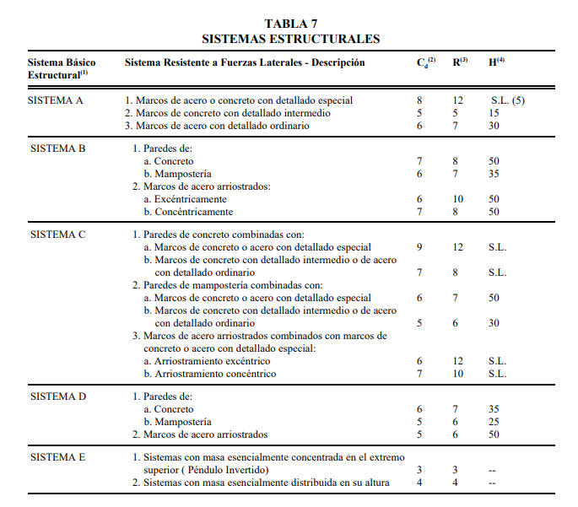
SISTEMA ESTRUCTURAL Y FACTORES DE MODIFICACION DE RESPUESTA

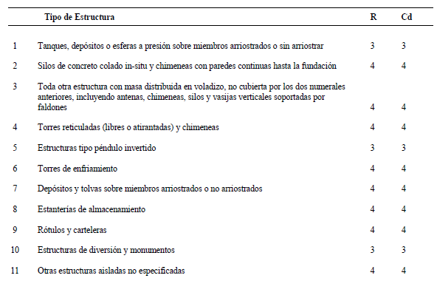

 |  |  |  |  |  |  |  |  |  |  |  | Cd = | 6

 |  |  |  |  |  |  |  |  |  |  |  | R = | 7

COEFICIENTE SISMICO

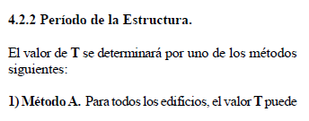
 |  |  | Tipo de sistema: | Marco de Acero

 |  |  | Ct = | 0.085

 |  |  | Altura media de la estructura hn = | 10.015 | m

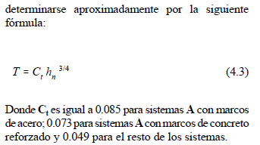
 |  |  | Periodo aproximado T = | 0.600 | s

 |  |  | Coeficiente sismico Cs (T aproximado)= | 0.171

 |  |  | Periodo fundamental de la estructura T = | 0.61669 | s

 |  |  | Coeficiente sismico Cs (T fundamental)= | 0.168

 |  |  | 80% Cs (T reglamento) = | 0.137

 |  |  | Cs diseño = | 0.168

ANALISIS DINAMICO MODAL ESPECTRAL

Comprobacion del peso de la estructura para analisis sismico:

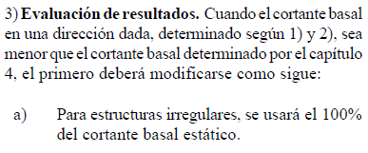
 | ELEMENTO | AREA (M2) | CM (KG/M2) | CVR (KG/M2) | PESO POR SISMO (KG)
 | Cubierta M3D
 | Volado
 | Muros lamina
 | Muros block
 | Peso propio

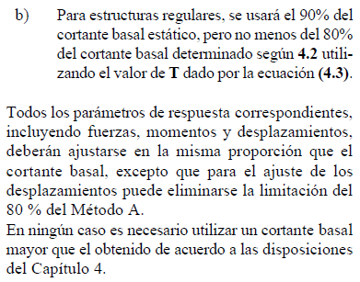
 |  | WT sismo (teorico) = |  | kg = |  | ton

 |  | WT sismo X (programa) = | 12331 | kg = | 12.3 | ton
 |  | WT sismo Z (programa) = | 12331 | kg = | 12.3 | ton

 |  | Coeficiente sismico estatico (Metodo A)= |  | Cs estatico = | 0.171

 |  | Cortante basal estatico X (Metodo A) = |  | Vb estatico = | 2.11 | ton
 |  | Cortante basal estatico Z (Metodo A) = |  | Vb estatico = | 2.11 | ton

Comprobacion de la Participacion modal y cortantes basales:
 |  |  | Participación |  |  |  |  |  | Cortante Basal
Modo | f | Tm | Gx | Gy | Gz | Tipo | Tm | Csm(T) | Vbx | Vbz
 | (Hz) | (s) | (%) | (%) | (%) |  | (s) | (g) | (kg) | (kg) | Cortante Basal por Resistencia:
1 | 1.62 | 0.617 | 81.79 | 0.00 | 0.00 | Elastic | 0.62 | 0.168 | 1692 |  | Vbx = | 8.02 | ton
2 | 2.05 | 0.487 | 0.00 | 0.00 | 0.00 | Elastic | 0.49 | 0.171 |  |  | Vbz = |  | ton
3 | 2.05 | 0.487 | 0.02 | 0.00 | 0.00 | Elastic | 0.49 | 0.171 | 0
4 | 2.32 | 0.430 | 0.00 | 0.00 | 0.00 | Elastic | 0.43 | 0.171
5 | 2.32 | 0.430 | 0.01 | 0.00 | 0.00 | Elastic | 0.43 | 0.171 | 0
6 | 2.47 | 0.405 | 4.83 | 0.00 | 0.01 | Elastic | 0.41 | 0.171 | 102 | 0
7 | 2.62 | 0.382 | 0.00 | 0.00 | 87.91 | Elastic | 0.38 | 0.171 |  | 1858
8 | 3.43 | 0.291 | 0.00 | 0.00 | 1.06 | Elastic | 0.29 | 0.171 |  | 22
9 | 3.56 | 0.281 | 0.09 | 0.00 | 0.00 | Elastic | 0.28 | 0.171 | 2
10 | 3.78 | 0.264 | 0.00 | 0.00 | 0.00 | Elastic | 0.26 | 0.171
11 | 3.78 | 0.264 | 0.00 | 0.00 | 0.00 | Elastic | 0.26 | 0.171 |  |  | Cortante Basal por Desplazamientos:
12 | 4.01 | 0.249 | 0.00 | 0.00 | 0.00 | Elastic | 0.25 | 0.171 |  |  | Vbx = |  | ton |  |  |  | Horizontal | Vertical | Horizontal | Moment
13 | 4.01 | 0.249 | 0.00 | 0.00 | 0.00 | Elastic | 0.25 | 0.171 |  |  | Vbz = |  | ton |  | Node | L/C | Fx Mton | Fy Mton | Fz Mton | Mx MTon-m | My MTon-m | Mz MTon-m
14 | 4.44 | 0.225 | 0.03 | 0.00 | 0.00 | Elastic | 0.23 | 0.171 | 1 |  |  |  |  |  | 1 | 4 SISMO X | -16.126 | -9.533 | 2.428 | -8.359 | 3.219 | 82.448
15 | 4.48 | 0.223 | 0.00 | 0.00 | 5.27 | Elastic | 0.22 | 0.171 |  | 111 |  |  |  |  | 2 | 4 SISMO X | -1.151 | 4.484 | -0.168 | -1.115 | 0.259 | 5.331
16 | 4.76 | 0.210 | 0.00 | 0.00 | 0.27 | Elastic | 0.21 | 0.171 |  | 6 |  |  |  |  | 3 | 4 SISMO X | -1.009 | 7.027 | -0.255 | -1.558 | 0.101 | 4.919
17 | 4.92 | 0.203 | 0.00 | 0.00 | 0.00 | Elastic | 0.20 | 0.171 |  |  |  |  |  |  | 4 | 4 SISMO X | -0.797 | 0.593 | -0.495 | -2.112 | -0.034 | 4.151
18 | 4.92 | 0.203 | 0.00 | 0.00 | 0.00 | Elastic | 0.20 | 0.171 |  |  |  |  |  |  | 5 | 4 SISMO X | -0.823 | -0.905 | -0.515 | -2.324 | -0.136 | 4.128
19 | 5.41 | 0.185 | 0.37 | 0.00 | 0.00 | Elastic | 0.19 | 0.166 | 8 |  |  |  |  |  | 6 | 4 SISMO X | -0.828 | -20.657 | -0.646 | -2.689 | 0.27 | 4.335
20 | 7.19 | 0.139 | 0.00 | 0.00 | 0.18 | Elastic | 0.14 | 0.137 |  | 3 |  |  |  |  | 7 | 4 SISMO X | -18.55 | 21.863 | -2.94 | -33.993 | -1.887 | 97.242
21 | 7.37 | 0.136 | 0.00 | 0.00 | 0.01 | Elastic | 0.14 | 0.137 |  | 0 |  |  |  |  | 8 | 4 SISMO X | -0.574 | 2.836 | 0.158 | -0.17 | 0.303 | 2.717
22 | 7.62 | 0.131 | 0.00 | 0.00 | 0.03 | Elastic | 0.13 | 0.131 |  | 0 |  |  |  |  | 10 | 4 SISMO X | -0.584 | -3.291 | 0.214 | 0.066 | 0.311 | 2.909
23 | 7.83 | 0.128 | 0.01 | 0.00 | 0.00 | Elastic | 0.13 | 0.131 | 0 |  |  |  |  |  | 12 | 4 SISMO X | -0.525 | 1.724 | 0.135 | 0.062 | 0.086 | 2.827
24 | 8.60 | 0.116 | 0.01 | 0.00 | 0.00 | Elastic | 0.12 | 0.126 | 0 |  |  |  |  |  | 13 | 4 SISMO X | -0.514 | 1.606 | 0.156 | 0.11 | 0.073 | 2.802
25 | 9.01 | 0.111 | 0.00 | 0.00 | 0.00 | Elastic | 0.11 | 0.120 |  |  |  |  |  |  | 15 | 4 SISMO X | -0.486 | 1.172 | 0.18 | 0.13 | 0.065 | 2.662
26 | 9.41 | 0.106 | 0.00 | 0.00 | 0.00 | Elastic | 0.11 | 0.120 |  |  |  |  |  |  | 17 | 4 SISMO X | -0.445 | 1.792 | 0.214 | 0.121 | 0.07 | 2.453
27 | 9.64 | 0.104 | 0.00 | 0.00 | 0.01 | Elastic | 0.10 | 0.114 |  | 0 |  |  |  |  | 18 | 4 SISMO X | -0.64 | 0.802 | -0.262 | -2.081 | -0.057 | 5.128
28 | 9.86 | 0.101 | 3.48 | 0.00 | 0.00 | Elastic | 0.10 | 0.114 | 49 |  |  |  |  |  | 19 | 4 SISMO X | -0.675 | -1.352 | -0.289 | -2.327 | -0.066 | 5.318
29 | 9.91 | 0.101 | 0.01 | 0.00 | 1.16 | Elastic | 0.10 | 0.114 | 0 | 16 |  |  |  |  | 20 | 4 SISMO X | -3.883 | 2.587 | -2.393 | -26.413 | -0.839 | 42.208
30 | 10.04 | 0.100 | 0.06 | 0.00 | 0.00 | Elastic | 0.10 | 0.114 | 1 |  |  |  |  |  | 21 | 4 SISMO X | -0.463 | 7.059 | 0.475 | 0.272 | 0.421 | 2.401
31 | 10.88 | 0.092 | 0.00 | 0.00 | 0.00 | Elastic | 0.09 | 0.109 |  |  |  |  |  |  | 22 | 4 SISMO X | -0.425 | 5.469 | 0.354 | -0.121 | 0.431 | 2.112
32 | 10.96 | 0.091 | 0.00 | 0.00 | 0.00 | Elastic | 0.09 | 0.109 |  |  |  |  |  |  | 23 | 4 SISMO X | 6.536 | -25.221 | 5.227 | -14.304 | -3.021 | 20.277
33 | 11.00 | 0.091 | 0.00 | 0.00 | 0.00 | Elastic | 0.09 | 0.109 |  |  |  |  |  |  | 24 | 4 SISMO X | 0.422 | 4.657 | -0.121 | -0.721 | -0.798 | 0.274
34 | 11.05 | 0.091 | 0.77 | 0.00 | 0.00 | Elastic | 0.09 | 0.109 | 10 |  |  |  |  |  | 25 | 4 SISMO X | 0.617 | 8.985 | -0.214 | -1.171 | -0.591 | -0.308
35 | 11.11 | 0.090 | 0.00 | 0.00 | 0.00 | Elastic | 0.09 | 0.109 |  |  |  |  |  |  | 26 | 4 SISMO X | 0.313 | 0.952 | -0.231 | -1.231 | -0.122 | -0.144
36 | 11.12 | 0.090 | 0.11 | 0.00 | 0.00 | Elastic | 0.09 | 0.109 | 1 |  |  |  |  |  | 27 | 4 SISMO X | 0.234 | -0.751 | -0.262 | -1.345 | -0.134 | 0.018
37 | 11.13 | 0.090 | 0.00 | 0.00 | 0.00 | Elastic | 0.09 | 0.109 |  |  |  |  |  |  | 28 | 4 SISMO X | 0.321 | -17.114 | -0.277 | -1.246 | -0.43 | 0.213
38 | 11.13 | 0.090 | 0.05 | 0.00 | 0.00 | Elastic | 0.09 | 0.109 | 1 |  |  |  |  |  | 29 | 4 SISMO X | 4.286 | 21.788 | -1.935 | -23.631 | -9.183 | 25.083
39 | 11.14 | 0.090 | 0.00 | 0.00 | 0.00 | Elastic | 0.09 | 0.109 |  |  |  |  |  |  | 30 | 4 SISMO X | -0.735 | 0.596 | -0.258 | -2.048 | 0.049 | 5.811
40 | 11.14 | 0.090 | 0.00 | 0.00 | 0.00 | Elastic | 0.09 | 0.109 |  |  |  |  |  |  | 31 | 4 SISMO X | -0.768 | -2.02 | -0.313 | -2.465 | 0.027 | 5.981
41 | 11.14 | 0.090 | 0.00 | 0.00 | 0.00 | Elastic | 0.09 | 0.109 |  |  |  |  |  |  | 32 | 4 SISMO X | -4.434 | 2.713 | -2.952 | -31.575 | -0.607 | 47.466
42 | 11.14 | 0.090 | 0.00 | 0.00 | 0.00 | Elastic | 0.09 | 0.109 |  |  |  |  |  |  | 50 | 4 SISMO X | 0.013 | -3.808 | -2.368 | 0 | 0 | 0
43 | 11.22 | 0.089 | 0.00 | 0.00 | 0.00 | Elastic | 0.09 | 0.109 |  |  |  |  |  |  | 51 | 4 SISMO X | 0.017 | 0.413 | -2.53 | 0 | 0 | 0
S = |  |  | 91.64 |  | 95.91 | Combinacion Vb = |  |  | 1695 | 1862 |  |  |  |  | 52 | 4 SISMO X | 0.021 | -0.508 | -1.147 | 0 | 0 | 0
 |  |  |  |  |  |  |  |  |  |  |  |  |  |  | 53 | 4 SISMO X | 0.023 | -0.662 | -0.536 | 0 | 0 | 0
 |  |  |  |  |  | Peso total de estructura para analisis sismico en Dir X = |  | WTX = | 12331 | kg |  |  |  |  | 54 | 4 SISMO X | 0.025 | -0.822 | -0.28 | 0 | 0 | 0
 |  |  |  |  |  | Peso total de estructura para analisis sismico en Dir Z = |  | WTZ = | 12331 | kg |  |  |  |  | 55 | 4 SISMO X | 0.026 | -0.897 | -0.228 | 0 | 0 | 0
 |  |  |  |  |  |  |  |  |  |  |  |  |  |  | 56 | 4 SISMO X | 0.027 | -0.94 | -0.346 | 0 | 0 | 0
 |  |  |  |  |  | Cortante basal estatico con T fundamental = |  | Vb est 1 (kg) = | 2068 | 2114 |  |  |  |  | 57 | 4 SISMO X | 0.026 | -1.161 | -0.72 | 0 | 0 | 0
 |  |  |  |  |  |  |  | 90% Vb est 1 (kg) = | 1861 | 1902 |  |  |  |  | 58 | 4 SISMO X | 0.028 | -1.196 | -1.487 | 0 | 0 | 0
 |  |  |  |  |  |  |  |  |  |  |  |  |  |  | 59 | 4 SISMO X | 0.013 | -1.84 | -1.346 | 0 | 0 | 0
 |  |  |  |  |  | Cortante basal estatico con T aproximado (metodo A) = |  | Vb est 2 (kg) = | 2114 | 2114 |  |  |  |  | 60 | 4 SISMO X | 0.003 | 0.611 | -3.208 | 0 | 0 | 0
 |  |  |  |  |  |  |  | 80% Vb est 2 (kg) = | 1691 | 1691 |  |  |  |  | 61 | 4 SISMO X | 0.014 | 0.633 | -3.11 | 0 | 0 | 0
 |  |  |  |  |  |  |  |  |  |  |  |  |  |  | 62 | 4 SISMO X | 0.012 | 0.37 | -1.977 | 0 | 0 | 0
 |  |  |  |  |  |  |  |  |  |  |  |  |  |  | 63 | 4 SISMO X | 0.003 | 0.354 | -1.767 | 0 | 0 | 0
 |  |  |  |  |  | Cortante basal estatico = |  | Vb min (kg) = | 1861 | 1902 |  |  |  |  | 64 | 4 SISMO X | 0.015 | -0.244 | -1.652 | 0 | 0 | 0
 |  |  |  |  |  |  |  |  |  |  |  |  |  |  | 65 | 4 SISMO X | 0.015 | -0.264 | -0.727 | 0 | 0 | 0
 |  |  |  |  |  |  |  |  | COMPROBACIÓN |  |  |  |  |  | 66 | 4 SISMO X | 0.002 | 0.119 | -0.789 | 0 | 0 | 0
 |  |  |  |  |  |  |  |  | Dir X | Dir Z |  |  |  |  | 67 | 4 SISMO X | 0.016 | -0.319 | -0.916 | 0 | 0 | 0
 |  |  |  |  |  |  |  | Cortante basal estatico Vest (ton) = | 1.86 | 1.90 |  |  |  |  | 68 | 4 SISMO X | 0.016 | -0.378 | -0.243 | 0 | 0 | 0
 |  |  |  |  |  |  |  | Cortante basal de analisis modal Vmod (ton) = | 1.70 | 1.86 |  |  |  |  | 69 | 4 SISMO X | 0.002 | -0.131 | -0.382 | 0 | 0 | 0
 |  |  |  |  |  |  |  | Conclusion = | No se Cumple | Se Cumple |  |  |  |  | 70 | 4 SISMO X | 0.018 | -0.464 | -0.612 | 0 | 0 | 0
 |  |  |  |  |  |  |  | Factor de Escaleo (Vest / Vmod) *0.9 = | 1.098 | 1.022 |  |  |  |  | 71 | 4 SISMO X | 0.017 | -0.491 | 0.197 | 0 | 0 | 0
 |  |  |  |  |  |  |  |  |  |  |  |  |  |  | 72 | 4 SISMO X | 0.003 | -0.197 | -0.237 | 0 | 0 | 0
 |  |  |  |  |  |  |  | Factor de Amplificacion del Cortante Basal para Revision de Desplazamientos = | 1.098 | 1.022 |  |  |  |  | 73 | 4 SISMO X | 0.018 | -0.531 | -0.516 | 0 | 0 | 0
 |  |  |  |  |  |  |  |  |  |  |  |  |  |  | 74 | 4 SISMO X | 0.018 | -0.549 | 0.267 | 0 | 0 | 0
 |  |  |  |  |  |  |  |  | 1.220 | 1.135 |  |  |  |  | 75 | 4 SISMO X | 0.003 | -0.24 | -0.264 | 0 | 0 | 0
 |  |  |  |  |  |  |  |  |  |  |  |  |  |  | 76 | 4 SISMO X | 0.019 | -0.571 | -0.55 | 0 | 0 | 0
 |  |  |  |  |  |  |  |  |  |  |  |  |  |  | 77 | 4 SISMO X | 0.019 | -0.6 | 0.394 | 0 | 0 | 0
ESPECTRO DE DISEÑO |  |  |  |  |  |  |  |  |  |  |  |  |  |  | 78 | 4 SISMO X | 0.003 | -0.338 | -0.508 | 0 | 0 | 0
 |  |  |  |  |  |  |  |  |  |  |  |  |  |  | 79 | 4 SISMO X | 0.018 | -0.737 | -0.837 | 0 | 0 | 0
Resumen de parametros sismicos: |  |  |  |  |  |  |  |  |  |  |  |  |  |  | 80 | 4 SISMO X | 0.019 | -0.796 | -0.799 | 0 | 0 | 0
 |  |  |  |  |  |  |  |  |  |  |  |  |  |  | 81 | 4 SISMO X | 0.002 | -0.506 | -1.109 | 0 | 0 | 0
A = | 0.4 |  |  |  |  | Tm | Csm |  |  |  |  |  |  |  | 82 | 4 SISMO X | 0.019 | -0.836 | -1.57 | 0 | 0 | 0
Co = | 3 |  |  |  |  | (s) | (g) |  |  |  |  |  |  |  | 83 | 4 SISMO X | 0.028 | -1.24 | -1.492 | 0 | 0 | 0
To = | 0.6 |  |  |  |  | 0.01 | 0.063 |  |  |  |  |  |  |  | 84 | 4 SISMO X | 0.017 | -1.847 | -1.571 | 0 | 0 | 0
Espectro de Diseño Sísmico
I = | 1 |  |  |  |  | 0.02 | 0.069 |  |  |  |  |  |  |  | 85 | 4 SISMO X | 0.007 | -1.621 | -0.973 | 0 | 0 | 0
R = | 7 |  |  |  |  | 0.03 | 0.074 |  |  |  |  |  |  |  | 88 | 4 SISMO X | -3.038 | -4.657 | 0.008 | 0 | 0 | 0
Cd = | 6 |  |  |  |  | 0.04 | 0.080 |  |  |  |  |  |  |  | 90 | 4 SISMO X | -2.149 | -1.862 | 0.012 | 0 | 0 | 0
 |  |  |  |  |  | 0.05 | 0.086 |  |  |  |  |  |  |  | 92 | 4 SISMO X | -4.29 | 0.993 | 0.002 | 0 | 0 | 0
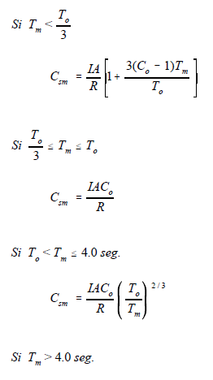
 |  |  |  |  |  | 0.06 | 0.091 |  |  |  |  |  |  |  | 94 | 4 SISMO X | -3.952 | 1.124 | 0.007 | 0 | 0 | 0
 |  |  |  |  |  | 0.07 | 0.097 |  |  |  |  |  |  |  | 97 | 4 SISMO X | -3.248 | 0.835 | 0.007 | 0 | 0 | 0
 |  |  |  |  |  | 0.08 | 0.103 |  |  |  |  |  |  |  | 101 | 4 SISMO X | -2.634 | 0.662 | 0.005 | 0 | 0 | 0
 |  |  |  |  |  | 0.09 | 0.109 |  |  |  |  |  |  |  | 104 | 4 SISMO X | -2.241 | 0.561 | 0.002 | 0 | 0 | 0
 |  |  |  |  |  | 0.1 | 0.114 |  |  |  |  |  |  |  | 107 | 4 SISMO X | -1.928 | 0.443 | 0.007 | 0 | 0 | 0
 |  |  |  |  |  | 0.11 | 0.120 |  |  |  |  |  |  |  | 111 | 4 SISMO X | -1.622 | 0.389 | 0.01 | 0 | 0 | 0
 |  |  |  |  |  | 0.12 | 0.126 |  |  |  |  |  |  |  | 115 | 4 SISMO X | -1.383 | 0.331 | 0.007 | 0 | 0 | 0
 |  |  |  |  |  | 0.13 | 0.131 |  |  |  |  |  |  |  | 116 | 4 SISMO X | -0.06 | -0.06 | -0.371 | -1.704 | 0 | 0.276
 |  |  |  |  |  | 0.14 | 0.137 |  |  |  |  |  |  |  | 120 | 4 SISMO X | -1.223 | 0.287 | 0 | 0 | 0 | 0
 |  |  |  |  |  | 0.15 | 0.143 |  |  |  |  |  |  |  | 121 | 4 SISMO X | -1.123 | 0.181 | 0 | 0 | 0 | 0
 |  |  |  |  |  | 0.16 | 0.149 |  |  |  |  |  |  |  | 122 | 4 SISMO X | -1.082 | -0.166 | 0.008 | 0 | 0 | 0
 |  |  |  |  |  | 0.17 | 0.154 |  |  |  |  |  |  |  | 124 | 4 SISMO X | -0.922 | -0.337 | 0.012 | 0 | 0 | 0
 |  |  |  |  |  | 0.18 | 0.160 |  |  |  |  |  |  |  | 125 | 4 SISMO X | -0.819 | -0.231 | 0.008 | 0 | 0 | 0
 |  |  |  |  |  | 0.19 | 0.166 |  |  |  |  |  |  |  | 126 | 4 SISMO X | -0.904 | -0.098 | 0 | 0 | 0 | 0
 |  |  |  |  |  | 0.2 | 0.171 |  |  |  |  |  |  |  | 127 | 4 SISMO X | -1.041 | -0.17 | 0 | 0 | 0 | 0
 |  |  |  |  |  | 0.21 | 0.171 |  |  |  |  |  |  |  | 128 | 4 SISMO X | -1.222 | -0.427 | 0.009 | 0 | 0 | 0
 |  |  |  |  |  | 0.22 | 0.171 |  |  |  |  |  |  |  | 130 | 4 SISMO X | -1.332 | -0.663 | 0.013 | 0 | 0 | 0
 |  |  |  |  |  | 0.23 | 0.171 |  |  |  |  |  |  |  | 131 | 4 SISMO X | -1.535 | -0.642 | 0.009 | 0 | 0 | 0
 |  |  |  |  |  | 0.24 | 0.171 |  | 0.5 | 0 |  |  |  |  | 132 | 4 SISMO X | -2.069 | -0.751 | 0.001 | 0 | 0 | 0
 |  |  |  |  |  | 0.25 | 0.171 |  | 0.5 | 0.33 |  |  |  |  | 133 | 4 SISMO X | -2.765 | -1.23 | 0.008 | 0 | 0 | 0
 |  |  |  |  |  | 0.26 | 0.171 |  |  |  |  |  |  |  | 135 | 4 SISMO X | -2.741 | -1.584 | 0.011 | 0 | 0 | 0
 |  |  |  |  |  | 0.27 | 0.171 |  | 0.71 | 0 |  |  |  |  | 136 | 4 SISMO X | -2.851 | -1.452 | 0.007 | 0 | 0 | 0
 |  |  |  |  |  | 0.28 | 0.171 |  | 0.71 | 0.26 |  |  |  |  | 137 | 4 SISMO X | -3.181 | -0.959 | 0.003 | 0 | 0 | 0
 |  |  |  |  |  | 0.29 | 0.171 |  |  |  |  |  |  |  | 138 | 4 SISMO X | -1.953 | 1.261 | -0.005 | 0 | 0 | 0
 |  |  |  |  |  | 0.3 | 0.171 |  | 0.94 | 0 |  |  |  |  | 140 | 4 SISMO X | -2.221 | 3.423 | 0.004 | 0 | 0 | 0
 |  |  |  |  |  | 0.31 | 0.171 |  | 0.94 | 0.217
 |  |  |  |  |  | 0.32 | 0.171 |  |  |  |  |  |  |  |  |  | -96.69
 |  |  |  |  |  | 0.33 | 0.171
 |  |  |  |  |  | 0.34 | 0.171
 |  |  |  |  |  | 0.35 | 0.171
 |  |  |  |  |  | 0.36 | 0.171
 |  |  |  |  |  | 0.37 | 0.171
 |  |  |  |  |  | 0.38 | 0.171
 |  |  |  |  |  | 0.39 | 0.171
 |  |  |  |  |  | 0.4 | 0.171
 |  |  |  |  |  | 0.41 | 0.171
 |  |  |  |  |  | 0.42 | 0.171
 |  |  |  |  |  | 0.43 | 0.171
 |  |  |  |  |  | 0.44 | 0.171
 |  |  |  |  |  | 0.45 | 0.171
 |  |  |  |  |  | 0.46 | 0.171
 |  |  |  |  |  | 0.47 | 0.171
 |  |  |  |  |  | 0.48 | 0.171
 |  |  |  |  |  | 0.49 | 0.171
 |  |  |  |  |  | 0.5 | 0.171
 |  |  |  |  |  | 0.51 | 0.171
 |  |  |  |  |  | 0.52 | 0.171
 |  |  |  |  |  | 0.53 | 0.171
 |  |  |  |  |  | 0.54 | 0.171
 |  |  |  |  |  | 0.55 | 0.171
 |  |  |  |  |  | 0.56 | 0.171
 |  |  |  |  |  | 0.57 | 0.171
 |  |  |  |  |  | 0.58 | 0.171
 |  |  |  |  |  | 0.59 | 0.171
 |  |  |  |  |  | 0.6 | 0.171
 |  |  |  |  |  | 0.61 | 0.170
 |  |  |  |  |  | 0.62 | 0.168
 |  |  |  |  |  | 0.63 | 0.166
 |  |  |  |  |  | 0.64 | 0.164
 |  |  |  |  |  | 0.65 | 0.163
 |  |  |  |  |  | 0.66 | 0.161
 |  |  |  |  |  | 0.67 | 0.159
 |  |  |  |  |  | 0.68 | 0.158
 |  |  |  |  |  | 0.69 | 0.156
 |  |  |  |  |  | 0.7 | 0.155
 |  |  |  |  |  | 0.71 | 0.153
 |  |  |  |  |  | 0.72 | 0.152
 |  |  |  |  |  | 0.73 | 0.150
 |  |  |  |  |  | 0.74 | 0.149
 |  |  |  |  |  | 0.75 | 0.148
 |  |  |  |  |  | 0.76 | 0.146
 |  |  |  |  |  | 0.77 | 0.145
 |  |  |  |  |  | 0.78 | 0.144
 |  |  |  |  |  | 0.79 | 0.143
 |  |  |  |  |  | 0.8 | 0.142
 |  |  |  |  |  | 0.81 | 0.140
 |  |  |  |  |  | 0.82 | 0.139
 |  |  |  |  |  | 0.83 | 0.138
 |  |  |  |  |  | 0.84 | 0.137
 |  |  |  |  |  | 0.85 | 0.136
 |  |  |  |  |  | 0.86 | 0.135
 |  |  |  |  |  | 0.87 | 0.134
 |  |  |  |  |  | 0.88 | 0.133
 |  |  |  |  |  | 0.89 | 0.132
 |  |  |  |  |  | 0.9 | 0.131
 |  |  |  |  |  | 0.91 | 0.130
 |  |  |  |  |  | 0.92 | 0.129
 |  |  |  |  |  | 0.93 | 0.128
 |  |  |  |  |  | 0.94 | 0.127
 |  |  |  |  |  | 0.95 | 0.126
 |  |  |  |  |  | 0.96 | 0.125
 |  |  |  |  |  | 0.97 | 0.124
 |  |  |  |  |  | 0.98 | 0.124
 |  |  |  |  |  | 0.99 | 0.123
 |  |  |  |  |  | 1 | 0.122
 |  |  |  |  |  | 1.01 | 0.121
 |  |  |  |  |  | 1.02 | 0.120
 |  |  |  |  |  | 1.03 | 0.120
 |  |  |  |  |  | 1.04 | 0.119
 |  |  |  |  |  | 1.05 | 0.118
 |  |  |  |  |  | 1.06 | 0.117
 |  |  |  |  |  | 1.07 | 0.117
 |  |  |  |  |  | 1.08 | 0.116
 |  |  |  |  |  | 1.09 | 0.115
 |  |  |  |  |  | 1.1 | 0.114
 |  |  |  |  |  | 1.11 | 0.114
 |  |  |  |  |  | 1.12 | 0.113
 |  |  |  |  |  | 1.13 | 0.112
 |  |  |  |  |  | 1.14 | 0.112
 |  |  |  |  |  | 1.15 | 0.111
 |  |  |  |  |  | 1.16 | 0.110
 |  |  |  |  |  | 1.17 | 0.110
 |  |  |  |  |  | 1.18 | 0.109
 |  |  |  |  |  | 1.19 | 0.109
 |  |  |  |  |  | 1.2 | 0.108
 |  |  |  |  |  | 1.21 | 0.107
 |  |  |  |  |  | 1.22 | 0.107
 |  |  |  |  |  | 1.23 | 0.106
 |  |  |  |  |  | 1.24 | 0.106
 |  |  |  |  |  | 1.25 | 0.105
 |  |  |  |  |  | 1.26 | 0.105
 |  |  |  |  |  | 1.27 | 0.104
 |  |  |  |  |  | 1.28 | 0.103
 |  |  |  |  |  | 1.29 | 0.103
 |  |  |  |  |  | 1.3 | 0.102
 |  |  |  |  |  | 1.31 | 0.102
 |  |  |  |  |  | 1.32 | 0.101
 |  |  |  |  |  | 1.33 | 0.101
 |  |  |  |  |  | 1.34 | 0.100
 |  |  |  |  |  | 1.35 | 0.100
 |  |  |  |  |  | 1.36 | 0.099
 |  |  |  |  |  | 1.37 | 0.099
 |  |  |  |  |  | 1.38 | 0.098
 |  |  |  |  |  | 1.39 | 0.098
 |  |  |  |  |  | 1.4 | 0.097
 |  |  |  |  |  | 1.41 | 0.097
 |  |  |  |  |  | 1.42 | 0.097
 |  |  |  |  |  | 1.43 | 0.096
 |  |  |  |  |  | 1.44 | 0.096
 |  |  |  |  |  | 1.45 | 0.095
 |  |  |  |  |  | 1.46 | 0.095
 |  |  |  |  |  | 1.47 | 0.094
 |  |  |  |  |  | 1.48 | 0.094
 |  |  |  |  |  | 1.49 | 0.093
 |  |  |  |  |  | 1.5 | 0.093
 |  |  |  |  |  | 1.51 | 0.093
 |  |  |  |  |  | 1.52 | 0.092
 |  |  |  |  |  | 1.53 | 0.092
 |  |  |  |  |  | 1.54 | 0.091
 |  |  |  |  |  | 1.55 | 0.091
 |  |  |  |  |  | 1.56 | 0.091
 |  |  |  |  |  | 1.57 | 0.090
 |  |  |  |  |  | 1.58 | 0.090
 |  |  |  |  |  | 1.59 | 0.090
 |  |  |  |  |  | 1.6 | 0.089
 |  |  |  |  |  | 1.61 | 0.089
 |  |  |  |  |  | 1.62 | 0.088
 |  |  |  |  |  | 1.63 | 0.088
 |  |  |  |  |  | 1.64 | 0.088
 |  |  |  |  |  | 1.65 | 0.087
 |  |  |  |  |  | 1.66 | 0.087
 |  |  |  |  |  | 1.67 | 0.087
 |  |  |  |  |  | 1.68 | 0.086
 |  |  |  |  |  | 1.69 | 0.086
 |  |  |  |  |  | 1.7 | 0.086
 |  |  |  |  |  | 1.71 | 0.085
 |  |  |  |  |  | 1.72 | 0.085
 |  |  |  |  |  | 1.73 | 0.085
 |  |  |  |  |  | 1.74 | 0.084
 |  |  |  |  |  | 1.75 | 0.084
 |  |  |  |  |  | 1.76 | 0.084
 |  |  |  |  |  | 1.77 | 0.083
 |  |  |  |  |  | 1.78 | 0.083
 |  |  |  |  |  | 1.79 | 0.083
 |  |  |  |  |  | 1.8 | 0.082
 |  |  |  |  |  | 1.81 | 0.082
 |  |  |  |  |  | 1.82 | 0.082
 |  |  |  |  |  | 1.83 | 0.082
 |  |  |  |  |  | 1.84 | 0.081
 |  |  |  |  |  | 1.85 | 0.081
 |  |  |  |  |  | 1.86 | 0.081
 |  |  |  |  |  | 1.87 | 0.080
 |  |  |  |  |  | 1.88 | 0.080
 |  |  |  |  |  | 1.89 | 0.080
 |  |  |  |  |  | 1.9 | 0.079
 |  |  |  |  |  | 1.91 | 0.079
 |  |  |  |  |  | 1.92 | 0.079
 |  |  |  |  |  | 1.93 | 0.079
 |  |  |  |  |  | 1.94 | 0.078
 |  |  |  |  |  | 1.95 | 0.078
 |  |  |  |  |  | 1.96 | 0.078
 |  |  |  |  |  | 1.97 | 0.078
 |  |  |  |  |  | 1.98 | 0.077
 |  |  |  |  |  | 1.99 | 0.077
 |  |  |  |  |  | 2 | 0.077
 |  |  |  |  |  | 2.01 | 0.077
 |  |  |  |  |  | 2.02 | 0.076
 |  |  |  |  |  | 2.03 | 0.076
 |  |  |  |  |  | 2.04 | 0.076
 |  |  |  |  |  | 2.05 | 0.076
 |  |  |  |  |  | 2.06 | 0.075
 |  |  |  |  |  | 2.07 | 0.075
 |  |  |  |  |  | 2.08 | 0.075
 |  |  |  |  |  | 2.09 | 0.075
 |  |  |  |  |  | 2.1 | 0.074
 |  |  |  |  |  | 2.11 | 0.074
 |  |  |  |  |  | 2.12 | 0.074
 |  |  |  |  |  | 2.13 | 0.074
 |  |  |  |  |  | 2.14 | 0.073
 |  |  |  |  |  | 2.15 | 0.073
 |  |  |  |  |  | 2.16 | 0.073
 |  |  |  |  |  | 2.17 | 0.073
 |  |  |  |  |  | 2.18 | 0.073
 |  |  |  |  |  | 2.19 | 0.072
 |  |  |  |  |  | 2.2 | 0.072
 |  |  |  |  |  | 2.21 | 0.072
 |  |  |  |  |  | 2.22 | 0.072
 |  |  |  |  |  | 2.23 | 0.071
 |  |  |  |  |  | 2.24 | 0.071
 |  |  |  |  |  | 2.25 | 0.071
 |  |  |  |  |  | 2.26 | 0.071
 |  |  |  |  |  | 2.27 | 0.071
 |  |  |  |  |  | 2.28 | 0.070
 |  |  |  |  |  | 2.29 | 0.070
 |  |  |  |  |  | 2.3 | 0.070
 |  |  |  |  |  | 2.31 | 0.070
 |  |  |  |  |  | 2.32 | 0.070
 |  |  |  |  |  | 2.33 | 0.069
 |  |  |  |  |  | 2.34 | 0.069
 |  |  |  |  |  | 2.35 | 0.069
 |  |  |  |  |  | 2.36 | 0.069
 |  |  |  |  |  | 2.37 | 0.069
 |  |  |  |  |  | 2.38 | 0.068
 |  |  |  |  |  | 2.39 | 0.068
 |  |  |  |  |  | 2.4 | 0.068
 |  |  |  |  |  | 2.41 | 0.068
 |  |  |  |  |  | 2.42 | 0.068
 |  |  |  |  |  | 2.43 | 0.067
 |  |  |  |  |  | 2.44 | 0.067
 |  |  |  |  |  | 2.45 | 0.067
 |  |  |  |  |  | 2.46 | 0.067
 |  |  |  |  |  | 2.47 | 0.067
 |  |  |  |  |  | 2.48 | 0.067
 |  |  |  |  |  | 2.49 | 0.066
 |  |  |  |  |  | 2.5 | 0.066
 |  |  |  |  |  | 2.51 | 0.066
 |  |  |  |  |  | 2.52 | 0.066
 |  |  |  |  |  | 2.53 | 0.066
 |  |  |  |  |  | 2.54 | 0.066
 |  |  |  |  |  | 2.55 | 0.065
 |  |  |  |  |  | 2.56 | 0.065
 |  |  |  |  |  | 2.57 | 0.065
 |  |  |  |  |  | 2.58 | 0.065
 |  |  |  |  |  | 2.59 | 0.065
 |  |  |  |  |  | 2.6 | 0.064
 |  |  |  |  |  | 2.61 | 0.064
 |  |  |  |  |  | 2.62 | 0.064
 |  |  |  |  |  | 2.63 | 0.064
 |  |  |  |  |  | 2.64 | 0.064
 |  |  |  |  |  | 2.65 | 0.064
 |  |  |  |  |  | 2.66 | 0.064
 |  |  |  |  |  | 2.67 | 0.063
 |  |  |  |  |  | 2.68 | 0.063
 |  |  |  |  |  | 2.69 | 0.063
 |  |  |  |  |  | 2.7 | 0.063
 |  |  |  |  |  | 2.71 | 0.063
 |  |  |  |  |  | 2.72 | 0.063
 |  |  |  |  |  | 2.73 | 0.062
 |  |  |  |  |  | 2.74 | 0.062
 |  |  |  |  |  | 2.75 | 0.062
 |  |  |  |  |  | 2.76 | 0.062
 |  |  |  |  |  | 2.77 | 0.062
 |  |  |  |  |  | 2.78 | 0.062
 |  |  |  |  |  | 2.79 | 0.062
 |  |  |  |  |  | 2.8 | 0.061
 |  |  |  |  |  | 2.81 | 0.061
 |  |  |  |  |  | 2.82 | 0.061
 |  |  |  |  |  | 2.83 | 0.061
 |  |  |  |  |  | 2.84 | 0.061
 |  |  |  |  |  | 2.85 | 0.061
 |  |  |  |  |  | 2.86 | 0.061
 |  |  |  |  |  | 2.87 | 0.060
 |  |  |  |  |  | 2.88 | 0.060
 |  |  |  |  |  | 2.89 | 0.060
 |  |  |  |  |  | 2.9 | 0.060
 |  |  |  |  |  | 2.91 | 0.060
 |  |  |  |  |  | 2.92 | 0.060
 |  |  |  |  |  | 2.93 | 0.060
 |  |  |  |  |  | 2.94 | 0.059
 |  |  |  |  |  | 2.95 | 0.059
 |  |  |  |  |  | 2.96 | 0.059
 |  |  |  |  |  | 2.97 | 0.059
 |  |  |  |  |  | 2.98 | 0.059
 |  |  |  |  |  | 2.99 | 0.059
 |  |  |  |  |  | 3 | 0.059

VIENTO NTDV-97
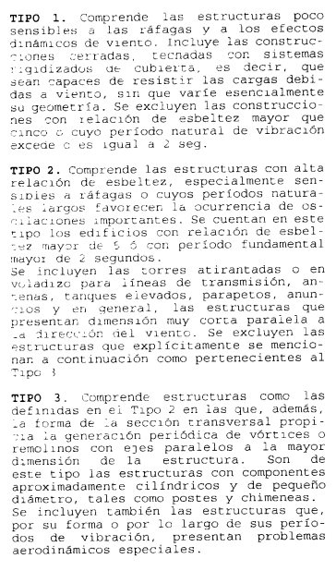
ANALISIS DE VIENTO DE ACUERDO CON LA NORMA TECNICA PARA DISEÑO POR VIENTO DE EL SALVADOR 1997

 | PROYECTO: | NOSE DOCK H5-H6

CLASIFICACION DE LA ESTRUCTURA

 | Clasificacion: |  | Tipo 1

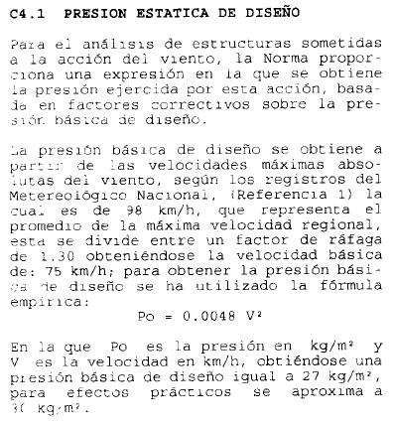
DETERMINACION DE LA PRESION BASICA DE DISEÑO

 | Velocidad regional maxima del viento (Según TDR)

 | Vmax = | 98 | km/h

 | Factor de rafaga = | 1.3

 | Velocidad basica = | 75.38 | km/h

 | Presion basica de diseño = | 27.28 | kg/m2

 | Redondeo basica de diseño = | 30.00 | kg/m2

FACTORES DE CORRECCION POR EXPOSICION Y ALTURA
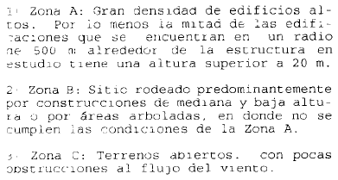
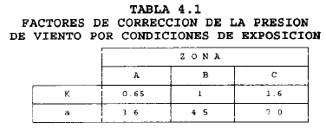
 | Zona = | C

 | K = | 1.6

 | a = | 7

 | Altura del edificio z = | 10.43 | m

 | Cz = | 1.01
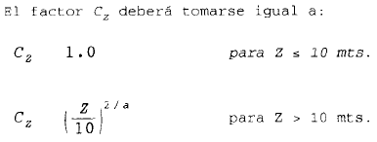

PRESION ESTATICA DE DISEÑO

 |  | P = | 48.58 | * Cp | kg/m2

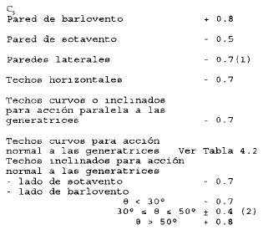
PRESION SOBRE SUPERFICIES

Superficie |  | Cp | P (kg/m2) |  | P (kg/cm2)
Pared de barlovento |  | 0.8 | 38.86 |  | 0.0039 |  |  |  |  |  |  | 1.7 |  | 0.8
Pared de sotavento |  | -0.5 | -24.29 |  | -0.0024 |  |  |  |  |  |  | 1.11 |  | 1.11
Paredes laterales |  | -0.7 | -34.01 |  | -0.0034 |  |  |  |  |  |  | 0.92 |  | 0.43
Techo inclinado (q<30°) |  | -0.7 | -34.01 |  | -0.0034

PRESIONES INTERNAS

 |  |  |  | Area de aberturas en fachada de zona de muelles = | 96.768 | m2

 |  |  |  | Area total de fachada = | 96.768 | m2

 |  |  |  | Porcentaje de aberturas = | 100.0% | > 30% Hay presiones internas

FACTORES DE PRESION INTERIOR (NTDV-97, 4.4) — aberturas > 30% de la superficie

Aberturas principalmente en |  | Cpi |  | Caso | Eje 3 abierto | Cpi | Pi (kg/m2)
la cara de barlovento |  | 0.75 |  | Viento X | Paralela | -0.5 | -24.29
la cara de sotavento |  | -0.6 |  | Viento -X | Paralela | -0.5 | -24.29
las caras paralelas al viento |  | -0.5 |  | Viento Z | Sotavento | -0.6 | -29.15
las cuatro caras (uniformes) |  | -0.3 |  | Viento -Z | Barlovento | 0.75 | 36.44

PRESIONES DISTRIBUIDAS EN ELEMENTOS ESTRUCTURALES
PRESIONES EXTERNAS (Cpe) |  |  |  |  |  |  |  |  |  |  |  |  |  |  |  |  |  | PRESIONES INTERNAS (Cpi) |  |  |  |  |  |  |  |  |  |  |  |  |  |  | PRESION TOTAL (Cpe + Cpi)
VIENTO EN DIRECCION X: |  |  |  |  |  |  |  |  |  |  |  |  |  |  |  |  |  | VIENTO EN DIRECCION X — PRESION INTERNA (Cpi) |  |  |  |  |  |  |  |  |  |  |  |  |  |  | VIENTO EN DIRECCION X — TOTAL (Cpe + Cpi)

MURO A EN BARLOVENTO: |  |  |  | MURO B EN SOTAVENTO: |  |  |  | MURO 1 LATERAL: |  |  | EJE 3 ABIERTO (SIN CERRAMIENTO): |  |  |  | CUBIERTA — LARGUEROS Y VIGAS DE MARCO |  |  | MURO A EN BARLOVENTO: |  |  | MURO B EN SOTAVENTO: |  |  | MURO 1 LATERAL: |  |  | EJE 3 ABIERTO (SIN CERRAMIENTO): |  |  | CUBIERTA — LARGUEROS Y VIGAS DE MARCO |  |  | MURO A EN BARLOVENTO: |  |  | MURO B EN SOTAVENTO: |  |  | MURO 1 LATERAL: |  |  | EJE 3 ABIERTO (SIN CERRAMIENTO): |  |  | CUBIERTA — LARGUEROS Y VIGAS DE MARCO

Elemento | Franja trib. (m) | Pd (kg/cm) |  | Elemento | Franja trib. (m) | Pd (kg/cm) |  | Elemento | Franja trib. (m) | Pd (kg/cm) | Elemento | Franja trib. (m) | Pd (kg/cm) |  | Elemento | Franja trib. (m) | Pd normal | Elemento | Franja trib. (m) | Pd interna (kg/cm) | Elemento | Franja trib. (m) | Pd interna (kg/cm) | Elemento | Franja trib. (m) | Pd interna (kg/cm) | Elemento | Franja trib. (m) | Pd interna (kg/cm) | Elemento | Franja trib. (m) | Pd interna (kg/cm) | Elemento | Franja trib. (m) | Pd total (kg/cm) | Elemento | Franja trib. (m) | Pd total (kg/cm) | Elemento | Franja trib. (m) | Pd total (kg/cm) | Elemento | Franja trib. (m) | Pd total (kg/cm) | Elemento | Franja trib. (m) | Pd total (kg/cm)
LA-1 | 0.90 | 0.35 |  | LB-1 | 0.90 | -0.22 |  | L1-1 | 0.90 | -0.31 |  |  | 0.00 |  | VM-1 | 0.67 | -0.23 | LA-1 | 0.90 | 0.22 | LB-1 | 0.90 | 0.22 | L1-1 | 0.90 | 0.22 |  |  |  | VM-1 | 0.67 | 0.16 | LA-1 | 0.90 | 0.57 | LB-1 | 0.90 |  | L1-1 | 0.90 | -0.09 |  |  |  | VM-1 | 0.67 | -0.06
LA-2 a 7 | 1.20 | 0.47 |  | LB-2 a 7 | 1.20 | -0.29 |  | L1-2 | 1.20 | -0.41 |  |  | 0.00 |  | LT-1 | 1.33 | -0.45 | LA-2 a 7 | 1.20 | 0.29 | LB-2 a 7 | 1.20 | 0.29 | L1-2 | 1.20 | 0.29 |  |  |  | LT-1 | 1.33 | 0.32 | LA-2 a 7 | 1.20 | 0.76 | LB-2 a 7 | 1.20 |  | L1-2 | 1.20 | -0.12 |  |  |  | LT-1 | 1.33 | -0.13
LA-8 (1-2) | 0.83 | 0.32 |  | LB-8 (1-2) | 0.83 | -0.20 |  | Dintel P. | 0.30 | -0.10 |  |  | 0.00 |  | LT-2 | 1.33 | -0.45 | LA-8 (1-2) | 0.83 | 0.20 | LB-8 (1-2) | 0.83 | 0.20 | Dintel P. | 0.30 | 0.07 |  |  |  | LT-2 | 1.33 | 0.32 | LA-8 (1-2) | 0.83 | 0.52 | LB-8 (1-2) | 0.83 | 0.00 | Dintel P. | 0.30 | -0.03 |  |  |  | LT-2 | 1.33 | -0.13
LA-8 (2-3) | 1.00 | 0.39 |  | LB-8 (2-3) | 1.00 | -0.24 |  | L1-3 | 1.20 | -0.41 |  |  | 0.00 |  | LT-3 | 1.33 | -0.45 | LA-8 (2-3) | 1.00 | 0.24 | LB-8 (2-3) | 1.00 | 0.24 | L1-3 | 1.20 | 0.29 |  |  |  | LT-3 | 1.33 | 0.32 | LA-8 (2-3) | 1.00 | 0.63 | LB-8 (2-3) | 1.00 |  | L1-3 | 1.20 | -0.12 |  |  |  | LT-3 | 1.33 | -0.13
LA-9 (1-2) | 0.61 | 0.24 |  | LB-9 (1-2) | 0.61 | -0.15 |  | L1-3 P. | 0.90 | -0.31 |  |  | 0.00 |  | LT-4 | 1.33 | -0.45 | LA-9 (1-2) | 0.61 | 0.15 | LB-9 (1-2) | 0.61 | 0.15 | L1-3 P. | 0.90 | 0.22 |  |  |  | LT-4 | 1.33 | 0.32 | LA-9 (1-2) | 0.61 | 0.39 | LB-9 (1-2) | 0.61 | 0.00 | L1-3 P. | 0.90 | -0.09 |  |  |  | LT-4 | 1.33 | -0.13
VA-1 sup. | 0.39 | 0.15 |  | VB-1 sup. | 0.39 | -0.09 |  | L1-4 | 1.20 | -0.41 |  |  | 0.00 |  | LT-5 | 1.33 | -0.45 | VA-1 sup. | 0.39 | 0.09 | VB-1 sup. | 0.39 | 0.09 | L1-4 | 1.20 | 0.29 |  |  |  | LT-5 | 1.33 | 0.32 | VA-1 sup. | 0.39 | 0.24 | VB-1 sup. | 0.39 | 0.00 | L1-4 | 1.20 | -0.12 |  |  |  | LT-5 | 1.33 | -0.13
VA-2 sup. | 0.40 | 0.16 |  | VB-2 sup. | 0.40 | -0.10 |  | L1-5 | 1.20 | -0.41 |  |  | 0.00 |  | VM-2 | 1.33 | -0.45 | VA-2 sup. | 0.40 | 0.10 | VB-2 sup. | 0.40 | 0.10 | L1-5 | 1.20 | 0.29 |  |  |  | VM-2 | 1.33 | 0.32 | VA-2 sup. | 0.40 | 0.25 | VB-2 sup. | 0.40 | 0.00 | L1-5 | 1.20 | -0.12 |  |  |  | VM-2 | 1.33 | -0.13
 |  |  |  |  |  |  |  | L1-6 lat. | 1.20 | -0.41 |  |  |  |  | LT-6 | 1.33 | -0.45 |  |  |  |  |  |  | L1-6 lat. | 1.20 | 0.29 |  |  |  | LT-6 | 1.33 | 0.32 |  |  |  |  |  |  | L1-6 lat. | 1.20 | -0.12 |  |  |  | LT-6 | 1.33 | -0.13
 |  |  |  |  |  |  |  | L1-6 cen. | 0.60 | -0.20 |  |  |  |  | LT-7 | 1.33 | -0.45 |  |  |  |  |  |  | L1-6 cen. | 0.60 | 0.15 |  |  |  | LT-7 | 1.33 | 0.32 |  |  |  |  |  |  | L1-6 cen. | 0.60 | -0.06 |  |  |  | LT-7 | 1.33 | -0.13
 |  |  |  |  |  |  |  | L1-7 | 1.20 | -0.41 |  |  |  |  | LT-8 | 1.33 | -0.45 |  |  |  |  |  |  | L1-7 | 1.20 | 0.29 |  |  |  | LT-8 | 1.33 | 0.32 |  |  |  |  |  |  | L1-7 | 1.20 | -0.12 |  |  |  | LT-8 | 1.33 | -0.13
 |  |  |  |  |  |  |  | L1-8 | 0.83 | -0.28 |  |  |  |  | LT-9 | 1.33 | -0.45 |  |  |  |  |  |  | L1-8 | 0.83 | 0.20 |  |  |  | LT-9 | 1.33 | 0.32 |  |  |  |  |  |  | L1-8 | 0.83 | -0.08 |  |  |  | LT-9 | 1.33 | -0.13
 |  |  |  |  |  |  |  | L1-9 | 0.72 | -0.24 |  |  |  |  | LT-10 | 1.33 | -0.45 |  |  |  |  |  |  | L1-9 | 0.72 | 0.17 |  |  |  | LT-10 | 1.33 | 0.32 |  |  |  |  |  |  | L1-9 | 0.72 | -0.07 |  |  |  | LT-10 | 1.33 | -0.13
 |  |  |  |  |  |  |  | VM-1 sup. | 0.49 | -0.17 |  |  |  |  | VM-3 | 0.67 | -0.23 |  |  |  |  |  |  | VM-1 sup. | 0.49 | 0.12 |  |  |  | VM-3 | 0.67 | 0.16 |  |  |  |  |  |  | VM-1 sup. | 0.49 | -0.05 |  |  |  | VM-3 | 0.67 | -0.06

VIENTO EN DIRECCION -X: |  |  |  |  |  |  |  |  |  |  |  |  |  |  |  |  |  | VIENTO EN DIRECCION -X — PRESION INTERNA (Cpi) |  |  |  |  |  |  |  |  |  |  |  |  |  |  | VIENTO EN DIRECCION -X — TOTAL (Cpe + Cpi)

MURO B EN BARLOVENTO: |  |  |  | MURO A EN SOTAVENTO: |  |  |  | MURO 1 LATERAL: |  |  | EJE 3 ABIERTO (SIN CERRAMIENTO): |  |  |  | CUBIERTA — LARGUEROS Y VIGAS DE MARCO |  |  | MURO B EN BARLOVENTO: |  |  | MURO A EN SOTAVENTO: |  |  | MURO 1 LATERAL: |  |  | EJE 3 ABIERTO (SIN CERRAMIENTO): |  |  | CUBIERTA — LARGUEROS Y VIGAS DE MARCO |  |  | MURO B EN BARLOVENTO: |  |  | MURO A EN SOTAVENTO: |  |  | MURO 1 LATERAL: |  |  | EJE 3 ABIERTO (SIN CERRAMIENTO): |  |  | CUBIERTA — LARGUEROS Y VIGAS DE MARCO

Elemento | Franja trib. (m) | Pd (kg/cm) |  | Elemento | Franja trib. (m) | Pd (kg/cm) |  | Elemento | Franja trib. (m) | Pd (kg/cm) | Elemento | Franja trib. (m) | Pd (kg/cm) |  | Elemento | Franja trib. (m) | Pd normal | Elemento | Franja trib. (m) | Pd interna (kg/cm) | Elemento | Franja trib. (m) | Pd interna (kg/cm) | Elemento | Franja trib. (m) | Pd interna (kg/cm) | Elemento | Franja trib. (m) | Pd interna (kg/cm) | Elemento | Franja trib. (m) | Pd interna (kg/cm) | Elemento | Franja trib. (m) | Pd total (kg/cm) | Elemento | Franja trib. (m) | Pd total (kg/cm) | Elemento | Franja trib. (m) | Pd total (kg/cm) | Elemento | Franja trib. (m) | Pd total (kg/cm) | Elemento | Franja trib. (m) | Pd total (kg/cm)
LB-1 | 0.90 | 0.35 |  | LA-1 | 0.90 | -0.22 |  | L1-1 | 0.90 | -0.31 |  |  | 0.00 |  | VM-1 | 0.67 | -0.23 | LB-1 | 0.90 | 0.22 | LA-1 | 0.90 | 0.22 | L1-1 | 0.90 | 0.22 |  |  |  | VM-1 | 0.67 | 0.16 | LB-1 | 0.90 | 0.57 | LA-1 | 0.90 |  | L1-1 | 0.90 | -0.09 |  |  |  | VM-1 | 0.67 | -0.06
LB-2 a 7 | 1.20 | 0.47 |  | LA-2 a 7 | 1.20 | -0.29 |  | L1-2 | 1.20 | -0.41 |  |  | 0.00 |  | LT-1 | 1.33 | -0.45 | LB-2 a 7 | 1.20 | 0.29 | LA-2 a 7 | 1.20 | 0.29 | L1-2 | 1.20 | 0.29 |  |  |  | LT-1 | 1.33 | 0.32 | LB-2 a 7 | 1.20 | 0.76 | LA-2 a 7 | 1.20 |  | L1-2 | 1.20 | -0.12 |  |  |  | LT-1 | 1.33 | -0.13
LB-8 (1-2) | 0.83 | 0.32 |  | LA-8 (1-2) | 0.83 | -0.20 |  | Dintel P. | 0.30 | -0.10 |  |  | 0.00 |  | LT-2 | 1.33 | -0.45 | LB-8 (1-2) | 0.83 | 0.20 | LA-8 (1-2) | 0.83 | 0.20 | Dintel P. | 0.30 | 0.07 |  |  |  | LT-2 | 1.33 | 0.32 | LB-8 (1-2) | 0.83 | 0.52 | LA-8 (1-2) | 0.83 | 0.00 | Dintel P. | 0.30 | -0.03 |  |  |  | LT-2 | 1.33 | -0.13
LB-8 (2-3) | 1.00 | 0.39 |  | LA-8 (2-3) | 1.00 | -0.24 |  | L1-3 | 1.20 | -0.41 |  |  | 0.00 |  | LT-3 | 1.33 | -0.45 | LB-8 (2-3) | 1.00 | 0.24 | LA-8 (2-3) | 1.00 | 0.24 | L1-3 | 1.20 | 0.29 |  |  |  | LT-3 | 1.33 | 0.32 | LB-8 (2-3) | 1.00 | 0.63 | LA-8 (2-3) | 1.00 |  | L1-3 | 1.20 | -0.12 |  |  |  | LT-3 | 1.33 | -0.13
LB-9 (1-2) | 0.61 | 0.24 |  | LA-9 (1-2) | 0.61 | -0.15 |  | L1-3 P. | 0.90 | -0.31 |  |  | 0.00 |  | LT-4 | 1.33 | -0.45 | LB-9 (1-2) | 0.61 | 0.15 | LA-9 (1-2) | 0.61 | 0.15 | L1-3 P. | 0.90 | 0.22 |  |  |  | LT-4 | 1.33 | 0.32 | LB-9 (1-2) | 0.61 | 0.39 | LA-9 (1-2) | 0.61 | 0.00 | L1-3 P. | 0.90 | -0.09 |  |  |  | LT-4 | 1.33 | -0.13
VB-1 sup. | 0.39 | 0.15 |  | VA-1 sup. | 0.39 | -0.09 |  | L1-4 | 1.20 | -0.41 |  |  | 0.00 |  | LT-5 | 1.33 | -0.45 | VB-1 sup. | 0.39 | 0.09 | VA-1 sup. | 0.39 | 0.09 | L1-4 | 1.20 | 0.29 |  |  |  | LT-5 | 1.33 | 0.32 | VB-1 sup. | 0.39 | 0.24 | VA-1 sup. | 0.39 | 0.00 | L1-4 | 1.20 | -0.12 |  |  |  | LT-5 | 1.33 | -0.13
VB-2 sup. | 0.40 | 0.16 |  | VA-2 sup. | 0.40 | -0.10 |  | L1-5 | 1.20 | -0.41 |  |  | 0.00 |  | VM-2 | 1.33 | -0.45 | VB-2 sup. | 0.40 | 0.10 | VA-2 sup. | 0.40 | 0.10 | L1-5 | 1.20 | 0.29 |  |  |  | VM-2 | 1.33 | 0.32 | VB-2 sup. | 0.40 | 0.25 | VA-2 sup. | 0.40 | 0.00 | L1-5 | 1.20 | -0.12 |  |  |  | VM-2 | 1.33 | -0.13
 |  |  |  |  |  |  |  | L1-6 lat. | 1.20 | -0.41 |  |  |  |  | LT-6 | 1.33 | -0.45 |  |  |  |  |  |  | L1-6 lat. | 1.20 | 0.29 |  |  |  | LT-6 | 1.33 | 0.32 |  |  |  |  |  |  | L1-6 lat. | 1.20 | -0.12 |  |  |  | LT-6 | 1.33 | -0.13
 |  |  |  |  |  |  |  | L1-6 cen. | 0.60 | -0.20 |  |  |  |  | LT-7 | 1.33 | -0.45 |  |  |  |  |  |  | L1-6 cen. | 0.60 | 0.15 |  |  |  | LT-7 | 1.33 | 0.32 |  |  |  |  |  |  | L1-6 cen. | 0.60 | -0.06 |  |  |  | LT-7 | 1.33 | -0.13
 |  |  |  |  |  |  |  | L1-7 | 1.20 | -0.41 |  |  |  |  | LT-8 | 1.33 | -0.45 |  |  |  |  |  |  | L1-7 | 1.20 | 0.29 |  |  |  | LT-8 | 1.33 | 0.32 |  |  |  |  |  |  | L1-7 | 1.20 | -0.12 |  |  |  | LT-8 | 1.33 | -0.13
 |  |  |  |  |  |  |  | L1-8 | 0.83 | -0.28 |  |  |  |  | LT-9 | 1.33 | -0.45 |  |  |  |  |  |  | L1-8 | 0.83 | 0.20 |  |  |  | LT-9 | 1.33 | 0.32 |  |  |  |  |  |  | L1-8 | 0.83 | -0.08 |  |  |  | LT-9 | 1.33 | -0.13
 |  |  |  |  |  |  |  | L1-9 | 0.72 | -0.24 |  |  |  |  | LT-10 | 1.33 | -0.45 |  |  |  |  |  |  | L1-9 | 0.72 | 0.17 |  |  |  | LT-10 | 1.33 | 0.32 |  |  |  |  |  |  | L1-9 | 0.72 | -0.07 |  |  |  | LT-10 | 1.33 | -0.13
 |  |  |  |  |  |  |  | VM-1 sup. | 0.49 | -0.17 |  |  |  |  | VM-3 | 0.67 | -0.23 |  |  |  |  |  |  | VM-1 sup. | 0.49 | 0.12 |  |  |  | VM-3 | 0.67 | 0.16 |  |  |  |  |  |  | VM-1 sup. | 0.49 | -0.05 |  |  |  | VM-3 | 0.67 | -0.06

VIENTO EN DIRECCION Z: |  |  |  |  |  |  |  |  |  |  |  |  |  |  |  |  |  | VIENTO EN DIRECCION Z — PRESION INTERNA (Cpi) |  |  |  |  |  |  |  |  |  |  |  |  |  |  | VIENTO EN DIRECCION Z — TOTAL (Cpe + Cpi)

MURO 1 EN BARLOVENTO: |  |  |  | EJE 3 ABIERTO: |  |  |  | MURO A LATERAL: |  |  | MURO B LATERAL: |  |  |  | CUBIERTA — LARGUEROS Y VIGAS DE MARCO |  |  | MURO 1 EN BARLOVENTO: |  |  | EJE 3 ABIERTO: |  |  | MURO A LATERAL: |  |  | MURO B LATERAL: |  |  | CUBIERTA — LARGUEROS Y VIGAS DE MARCO |  |  | MURO 1 EN BARLOVENTO: |  |  | EJE 3 ABIERTO: |  |  | MURO A LATERAL: |  |  | MURO B LATERAL: |  |  | CUBIERTA — LARGUEROS Y VIGAS DE MARCO

Elemento | Franja trib. (m) | Pd (kg/cm) |  | Elemento | Franja trib. (m) | Pd (kg/cm) |  | Elemento | Franja trib. (m) | Pd (kg/cm) | Elemento | Franja trib. (m) | Pd (kg/cm) |  | Elemento | Franja trib. (m) | Pd normal | Elemento | Franja trib. (m) | Pd interna (kg/cm) | Elemento | Franja trib. (m) | Pd interna (kg/cm) | Elemento | Franja trib. (m) | Pd interna (kg/cm) | Elemento | Franja trib. (m) | Pd interna (kg/cm) | Elemento | Franja trib. (m) | Pd interna (kg/cm) | Elemento | Franja trib. (m) | Pd total (kg/cm) | Elemento | Franja trib. (m) | Pd total (kg/cm) | Elemento | Franja trib. (m) | Pd total (kg/cm) | Elemento | Franja trib. (m) | Pd total (kg/cm) | Elemento | Franja trib. (m) | Pd total (kg/cm)
L1-1 | 0.90 | 0.35 |  | SIN CERRAMIENTO |  | 0.00 |  | LA-1 | 0.90 | -0.31 | LB-1 | 0.90 | -0.31 |  | VM-1 | 0.67 | -0.23 | L1-1 | 0.90 | 0.26 | SIN CERRAMIENTO |  |  | LA-1 | 0.90 | 0.26 | LB-1 | 0.90 | 0.26 | VM-1 | 0.67 | 0.19 | L1-1 | 0.90 | 0.61 | SIN CERRAMIENTO |  |  | LA-1 | 0.90 | -0.04 | LB-1 | 0.90 | -0.04 | VM-1 | 0.67 | -0.03
L1-2 | 1.20 | 0.47 |  |  |  | 0.00 |  | LA-2 a 7 | 1.20 | -0.41 | LB-2 a 7 | 1.20 | -0.41 |  | LT-1 | 1.33 | -0.45 | L1-2 | 1.20 | 0.35 |  |  |  | LA-2 a 7 | 1.20 | 0.35 | LB-2 a 7 | 1.20 | 0.35 | LT-1 | 1.33 | 0.39 | L1-2 | 1.20 | 0.82 |  |  |  | LA-2 a 7 | 1.20 | -0.06 | LB-2 a 7 | 1.20 | -0.06 | LT-1 | 1.33 | -0.06
Dintel P. | 0.30 | 0.12 |  |  |  | 0.00 |  | LA-8 (1-2) | 0.83 | -0.28 | LB-8 (1-2) | 0.83 | -0.28 |  | LT-2 | 1.33 | -0.45 | Dintel P. | 0.30 | 0.09 |  |  |  | LA-8 (1-2) | 0.83 | 0.24 | LB-8 (1-2) | 0.83 | 0.24 | LT-2 | 1.33 | 0.39 | Dintel P. | 0.30 | 0.20 |  |  |  | LA-8 (1-2) | 0.83 | -0.04 | LB-8 (1-2) | 0.83 | -0.04 | LT-2 | 1.33 | -0.06
L1-3 | 1.20 | 0.47 |  |  |  | 0.00 |  | LA-8 (2-3) | 1.00 | -0.34 | LB-8 (2-3) | 1.00 | -0.34 |  | LT-3 | 1.33 | -0.45 | L1-3 | 1.20 | 0.35 |  |  |  | LA-8 (2-3) | 1.00 | 0.29 | LB-8 (2-3) | 1.00 | 0.29 | LT-3 | 1.33 | 0.39 | L1-3 | 1.20 | 0.82 |  |  |  | LA-8 (2-3) | 1.00 | -0.05 | LB-8 (2-3) | 1.00 | -0.05 | LT-3 | 1.33 | -0.06
L1-3 P. | 0.90 | 0.35 |  |  |  | 0.00 |  | LA-9 (1-2) | 0.61 | -0.21 | LB-9 (1-2) | 0.61 | -0.21 |  | LT-4 | 1.33 | -0.45 | L1-3 P. | 0.90 | 0.26 |  |  |  | LA-9 (1-2) | 0.61 | 0.18 | LB-9 (1-2) | 0.61 | 0.18 | LT-4 | 1.33 | 0.39 | L1-3 P. | 0.90 | 0.61 |  |  |  | LA-9 (1-2) | 0.61 | -0.03 | LB-9 (1-2) | 0.61 | -0.03 | LT-4 | 1.33 | -0.06
L1-4 | 1.20 | 0.47 |  |  |  | 0.00 |  | VA-1 sup. | 0.39 | -0.13 | VB-1 sup. | 0.39 | -0.13 |  | LT-5 | 1.33 | -0.45 | L1-4 | 1.20 | 0.35 |  |  |  | VA-1 sup. | 0.39 | 0.11 | VB-1 sup. | 0.39 | 0.11 | LT-5 | 1.33 | 0.39 | L1-4 | 1.20 | 0.82 |  |  |  | VA-1 sup. | 0.39 | -0.02 | VB-1 sup. | 0.39 | -0.02 | LT-5 | 1.33 | -0.06
L1-5 | 1.20 | 0.47 |  |  |  | 0.00 |  | VA-2 sup. | 0.40 | -0.14 | VB-2 sup. | 0.40 | -0.14 |  | VM-2 | 1.33 | -0.45 | L1-5 | 1.20 | 0.35 |  |  |  | VA-2 sup. | 0.40 | 0.12 | VB-2 sup. | 0.40 | 0.12 | VM-2 | 1.33 | 0.39 | L1-5 | 1.20 | 0.82 |  |  |  | VA-2 sup. | 0.40 | -0.02 | VB-2 sup. | 0.40 | -0.02 | VM-2 | 1.33 | -0.06
L1-6 lat. | 1.20 | 0.47 |  |  |  |  |  |  |  |  |  |  |  |  | LT-6 | 1.33 | -0.45 | L1-6 lat. | 1.20 | 0.35 |  |  |  |  |  |  |  |  |  | LT-6 | 1.33 | 0.39 | L1-6 lat. | 1.20 | 0.82 |  |  |  |  |  |  |  |  |  | LT-6 | 1.33 | -0.06
L1-6 cen. | 0.60 | 0.23 |  |  |  |  |  |  |  |  |  |  |  |  | LT-7 | 1.33 | -0.45 | L1-6 cen. | 0.60 | 0.17 |  |  |  |  |  |  |  |  |  | LT-7 | 1.33 | 0.39 | L1-6 cen. | 0.60 | 0.41 |  |  |  |  |  |  |  |  |  | LT-7 | 1.33 | -0.06
L1-7 | 1.20 | 0.47 |  |  |  |  |  |  |  |  |  |  |  |  | LT-8 | 1.33 | -0.45 | L1-7 | 1.20 | 0.35 |  |  |  |  |  |  |  |  |  | LT-8 | 1.33 | 0.39 | L1-7 | 1.20 | 0.82 |  |  |  |  |  |  |  |  |  | LT-8 | 1.33 | -0.06
L1-8 | 0.83 | 0.32 |  |  |  |  |  |  |  |  |  |  |  |  | LT-9 | 1.33 | -0.45 | L1-8 | 0.83 | 0.24 |  |  |  |  |  |  |  |  |  | LT-9 | 1.33 | 0.39 | L1-8 | 0.83 | 0.56 |  |  |  |  |  |  |  |  |  | LT-9 | 1.33 | -0.06
L1-9 | 0.72 | 0.28 |  |  |  |  |  |  |  |  |  |  |  |  | LT-10 | 1.33 | -0.45 | L1-9 | 0.72 | 0.21 |  |  |  |  |  |  |  |  |  | LT-10 | 1.33 | 0.39 | L1-9 | 0.72 | 0.49 |  |  |  |  |  |  |  |  |  | LT-10 | 1.33 | -0.06
VM-1 sup. | 0.49 | 0.19 |  |  |  |  |  |  |  |  |  |  |  |  | VM-3 | 0.67 | -0.23 | VM-1 sup. | 0.49 | 0.14 |  |  |  |  |  |  |  |  |  | VM-3 | 0.67 | 0.19 | VM-1 sup. | 0.49 | 0.33 |  |  |  |  |  |  |  |  |  | VM-3 | 0.67 | -0.03

VIENTO EN DIRECCION -Z: |  |  |  |  |  |  |  |  |  |  |  |  |  |  |  |  |  | VIENTO EN DIRECCION -Z — PRESION INTERNA (Cpi) |  |  |  |  |  |  |  |  |  |  |  |  |  |  | VIENTO EN DIRECCION -Z — TOTAL (Cpe + Cpi)

EJE 3 ABIERTO: |  |  |  | MURO 1 EN SOTAVENTO: |  |  |  | MURO A LATERAL: |  |  | MURO B LATERAL: |  |  |  | CUBIERTA — LARGUEROS Y VIGAS DE MARCO |  |  | EJE 3 ABIERTO: |  |  | MURO 1 EN SOTAVENTO: |  |  | MURO A LATERAL: |  |  | MURO B LATERAL: |  |  | CUBIERTA — LARGUEROS Y VIGAS DE MARCO |  |  | EJE 3 ABIERTO: |  |  | MURO 1 EN SOTAVENTO: |  |  | MURO A LATERAL: |  |  | MURO B LATERAL: |  |  | CUBIERTA — LARGUEROS Y VIGAS DE MARCO

Elemento | Franja trib. (m) | Pd (kg/cm) |  | Elemento | Franja trib. (m) | Pd (kg/cm) |  | Elemento | Franja trib. (m) | Pd (kg/cm) | Elemento | Franja trib. (m) | Pd (kg/cm) |  | Elemento | Franja trib. (m) | Pd normal | Elemento | Franja trib. (m) | Pd interna (kg/cm) | Elemento | Franja trib. (m) | Pd interna (kg/cm) | Elemento | Franja trib. (m) | Pd interna (kg/cm) | Elemento | Franja trib. (m) | Pd interna (kg/cm) | Elemento | Franja trib. (m) | Pd interna (kg/cm) | Elemento | Franja trib. (m) | Pd total (kg/cm) | Elemento | Franja trib. (m) | Pd total (kg/cm) | Elemento | Franja trib. (m) | Pd total (kg/cm) | Elemento | Franja trib. (m) | Pd total (kg/cm) | Elemento | Franja trib. (m) | Pd total (kg/cm)
SIN CERRAMIENTO |  | 0.00 |  | L1-1 | 0.90 | -0.22 |  | LA-1 | 0.90 | -0.31 | LB-1 | 0.90 | -0.31 |  | VM-1 | 0.67 | -0.23 | SIN CERRAMIENTO |  |  | L1-1 | 0.90 | -0.33 | LA-1 | 0.90 | -0.33 | LB-1 | 0.90 | -0.33 | VM-1 | 0.67 | -0.24 | SIN CERRAMIENTO |  |  | L1-1 | 0.90 | -0.55 | LA-1 | 0.90 | -0.63 | LB-1 | 0.90 | -0.63 | VM-1 | 0.67 | -0.47
 |  | 0.00 |  | L1-2 | 1.20 | -0.29 |  | LA-2 a 7 | 1.20 | -0.41 | LB-2 a 7 | 1.20 | -0.41 |  | LT-1 | 1.33 | -0.45 |  |  |  | L1-2 | 1.20 | -0.44 | LA-2 a 7 | 1.20 | -0.44 | LB-2 a 7 | 1.20 | -0.44 | LT-1 | 1.33 | -0.49 |  |  |  | L1-2 | 1.20 | -0.73 | LA-2 a 7 | 1.20 | -0.85 | LB-2 a 7 | 1.20 | -0.85 | LT-1 | 1.33 | -0.94
 |  | 0.00 |  | Dintel P. | 0.30 | -0.07 |  | LA-8 (1-2) | 0.83 | -0.28 | LB-8 (1-2) | 0.83 | -0.28 |  | LT-2 | 1.33 | -0.45 |  |  |  | Dintel P. | 0.30 | -0.11 | LA-8 (1-2) | 0.83 | -0.30 | LB-8 (1-2) | 0.83 | -0.30 | LT-2 | 1.33 | -0.49 |  |  |  | Dintel P. | 0.30 | -0.18 | LA-8 (1-2) | 0.83 | -0.58 | LB-8 (1-2) | 0.83 | -0.58 | LT-2 | 1.33 | -0.94
 |  | 0.00 |  | L1-3 | 1.20 | -0.29 |  | LA-8 (2-3) | 1.00 | -0.34 | LB-8 (2-3) | 1.00 | -0.34 |  | LT-3 | 1.33 | -0.45 |  |  |  | L1-3 | 1.20 | -0.44 | LA-8 (2-3) | 1.00 | -0.37 | LB-8 (2-3) | 1.00 | -0.37 | LT-3 | 1.33 | -0.49 |  |  |  | L1-3 | 1.20 | -0.73 | LA-8 (2-3) | 1.00 | -0.71 | LB-8 (2-3) | 1.00 | -0.71 | LT-3 | 1.33 | -0.94
 |  | 0.00 |  | L1-3 P. | 0.90 | -0.22 |  | LA-9 (1-2) | 0.61 | -0.21 | LB-9 (1-2) | 0.61 | -0.21 |  | LT-4 | 1.33 | -0.45 |  |  |  | L1-3 P. | 0.90 | -0.33 | LA-9 (1-2) | 0.61 | -0.22 | LB-9 (1-2) | 0.61 | -0.22 | LT-4 | 1.33 | -0.49 |  |  |  | L1-3 P. | 0.90 | -0.55 | LA-9 (1-2) | 0.61 | -0.43 | LB-9 (1-2) | 0.61 | -0.43 | LT-4 | 1.33 | -0.94
 |  | 0.00 |  | L1-4 | 1.20 | -0.29 |  | VA-1 sup. | 0.39 | -0.13 | VB-1 sup. | 0.39 | -0.13 |  | LT-5 | 1.33 | -0.45 |  |  |  | L1-4 | 1.20 | -0.44 | VA-1 sup. | 0.39 | -0.14 | VB-1 sup. | 0.39 | -0.14 | LT-5 | 1.33 | -0.49 |  |  |  | L1-4 | 1.20 | -0.73 | VA-1 sup. | 0.39 | -0.27 | VB-1 sup. | 0.39 | -0.27 | LT-5 | 1.33 | -0.94
 |  | 0.00 |  | L1-5 | 1.20 | -0.29 |  | VA-2 sup. | 0.40 | -0.14 | VB-2 sup. | 0.40 | -0.14 |  | VM-2 | 1.33 | -0.45 |  |  |  | L1-5 | 1.20 | -0.44 | VA-2 sup. | 0.40 | -0.15 | VB-2 sup. | 0.40 | -0.15 | VM-2 | 1.33 | -0.49 |  |  |  | L1-5 | 1.20 | -0.73 | VA-2 sup. | 0.40 | -0.28 | VB-2 sup. | 0.40 | -0.28 | VM-2 | 1.33 | -0.94
 |  |  |  | L1-6 lat. | 1.20 | -0.29 |  |  |  |  |  |  |  |  | LT-6 | 1.33 | -0.45 |  |  |  | L1-6 lat. | 1.20 | -0.44 |  |  |  |  |  |  | LT-6 | 1.33 | -0.49 |  |  |  | L1-6 lat. | 1.20 | -0.73 |  |  |  |  |  |  | LT-6 | 1.33 | -0.94
 |  |  |  | L1-6 cen. | 0.60 | -0.15 |  |  |  |  |  |  |  |  | LT-7 | 1.33 | -0.45 |  |  |  | L1-6 cen. | 0.60 | -0.22 |  |  |  |  |  |  | LT-7 | 1.33 | -0.49 |  |  |  | L1-6 cen. | 0.60 | -0.36 |  |  |  |  |  |  | LT-7 | 1.33 | -0.94
 |  |  |  | L1-7 | 1.20 | -0.29 |  |  |  |  |  |  |  |  | LT-8 | 1.33 | -0.45 |  |  |  | L1-7 | 1.20 | -0.44 |  |  |  |  |  |  | LT-8 | 1.33 | -0.49 |  |  |  | L1-7 | 1.20 | -0.73 |  |  |  |  |  |  | LT-8 | 1.33 | -0.94
 |  |  |  | L1-8 | 0.83 | -0.20 |  |  |  |  |  |  |  |  | LT-9 | 1.33 | -0.45 |  |  |  | L1-8 | 0.83 | -0.30 |  |  |  |  |  |  | LT-9 | 1.33 | -0.49 |  |  |  | L1-8 | 0.83 | -0.50 |  |  |  |  |  |  | LT-9 | 1.33 | -0.94
 |  |  |  | L1-9 | 0.72 | -0.17 |  |  |  |  |  |  |  |  | LT-10 | 1.33 | -0.45 |  |  |  | L1-9 | 0.72 | -0.26 |  |  |  |  |  |  | LT-10 | 1.33 | -0.49 |  |  |  | L1-9 | 0.72 | -0.43 |  |  |  |  |  |  | LT-10 | 1.33 | -0.94
 |  |  |  | VM-1 sup. | 0.49 | -0.12 |  |  |  |  |  |  |  |  | VM-3 | 0.67 | -0.23 |  |  |  | VM-1 sup. | 0.49 | -0.18 |  |  |  |  |  |  | VM-3 | 0.67 | -0.24 |  |  |  | VM-1 sup. | 0.49 | -0.30 |  |  |  |  |  |  | VM-3 | 0.67 | -0.47

